Programmets uppbyggnad 2
Anställd | Lön
Hanna | 27000
Rickard | 26000
Karin | 30000
Marcus | 24500
Ryan | 25200

Funktioner - Teori
Name | Poäng
Kalle | 10
Julia | 14
Charlie | 6

Summa poäng för Kalle, Julia, Kim | Hur har vi gjort det?
 | Skriva siffrorna.
 | Använda cell referenser.
 | Använda en funktion (SUMMA)

Beräkna | Tillvägagångssätt
7 + 8 =
4 minus 6
4 * 5
180 / 2 =
10 ^3

Operatorprioritet:
1. Paranteser
2. Potenser
3. Multiplikation & Division
4. Addition & Subtraktion

Exempel: | Svar | Formel
(10 + 12) * 2 | 44
10 + 12*2 | 34

10^2*2 | 200
10^(2*2) | 10000

 | Beräkna summan genom "Infoga Funktion"

 | 10
 | Hej
 | 12

Diagram - Uppbyggnad
Bilden hämtad från: https://analysistabs.com/excel/chart-elements-wizard/
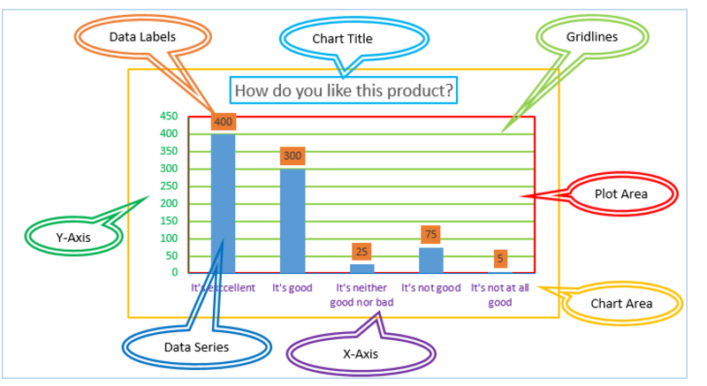
 |  | Engelska | Svenska
 |  | Data Labels | Dataetiketter
 |  | Chart title | Rubrik
 |  | Gridlines | Stödlinjer
 |  | Plot area | Rityta
 |  | Chart area | Diagramyta
 |  | X-axis | X-axel
 |  | Data Series | Dataserie
 |  | Y-axis | Y-axel

Person | Poäng
Karin | 10
Erik | 12
Marcus | 9
Julia | 14

Diagram - Exempel
Data hämtad från:
https://statistik.uhr.se/
Bild på EHL logga hämtad från:
https://news.cision.com/se/lunds-universitet/i/ekonomihogskolan-logotyp,c147772
Termin | HT 2012 | HT 2013 | HT 2014 | HT 2015 | HT 2016 | HT 2017 | HT 2018 | HT 2019
1:a handssökande | 778 | 1499 | 1518 | 1513 | 1568 | 1218 | 1185 | 938
Antal sökande till Ekonomie Kandidatprogram | 3952 | 5619 | 5861 | 5876 | 5569 | 4830 | 4381 | 3648
(1 - 11) 1. Do a line chart that shows the revenue for different months.
2. Change the Chart-title to: "Antal sökande till Ekonomie Kandidatprogram"
3. Formatera axelrubriker
- The y-axis: Antal sökande The x-axis: Month 4. Add a trendline
- Format the trendline and then "Display equation on chart". - Do the trendline red. 5. Add data labels
- Redo this, Ctrl + Z
6. Use the chart filter to remove the values for September - December. 7. Do the chart nicer by design > Chart style
8. Define the Y-axis so the bounds become: 1000≤y≤5000 9. Insert sparklines for Revenue, Insert > Sparklines.
- Insert markers on the sparkline: Design > Markers
10. Shortcomands:
- Alt + F1 to make a chart in this worksheet.
- F11 to make a chart in a new worksheet.
11. Insert a coment for the earnings per share on february.
- Right click and insert a comment
- Shortcomand: Shift + F2
- At Review you can go to comments, then choose the option Show All Comments if you want them to be visible all the time.
- Visa hur man infogar en hyperlänk: Ctrl + I

Antal Sökande till Ekonomie Kandidatprogram

Diagram - Markera data
År | Anställnings ID | Antal försäljningar
2014 | 1 | 45
2015 | 2 | 37
2016 | 3 | 50
2017 | 4 | 65

Betygsgränser | Betyg | % av studenterna som fick de olika betygen
70-80 | A | 8%
60-70 | B | 15%
50-60 | C | 18%
40-50 | D | 29%
35-40 | E | 10%
<35 | F | 20%
 |  | 100%

